校园交通标识线
2025年校园交通标识牌、标识线需求清单
序号 | 内容 | 位置 | 单位 | 数量 | 参考图片 | 品牌 | 规格 | 单价 | 小计
1 | 校园道路交通标识牌（含转向标识、停车区域标识、禁止停车标识、限行标识等） | 松江校区 | 块 | 12 | 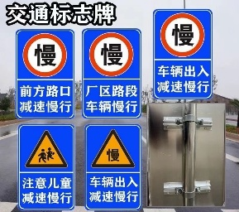 |  | 600*800
2 |  | 古北校区 | 块 | 8
3 |  | 学生社区 | 块 | 18
4 | 消防车道喷字 | 松江校区 | 个 | 48 | 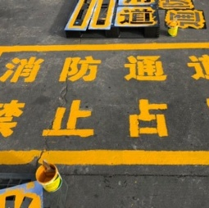 |  | 800*800
5 |  | 古北校区 | 个 | 16
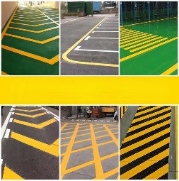
6 |  | 学生社区 | 个 | 48
7 | 消防车道、机动车道线 | 松江校区 | 米 | 2160 |  |  | 宽度200mm
8 |  | 古北校区 | 米 | 280
9 |  | 学生社区 | 米 | 5380
10 | 行驶箭头喷涂 | 松江校区 | 个 | 38 |  |  | 1200*300
11 |  | 古北校区 | 个 | 6
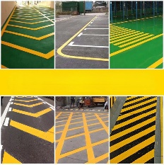
12 |  | 学生社区 | 个 | 38
13 | 斑马线 | 学生社区 | 平方 | 138 |  |  | 30cm
14 |  | 古北校区 | 平方 | 58 |  |  | 30cm
15 | 自行车停放标志 | 学生社区 | 个 | 98 |  |  | 60x100cm
16 |  | 松江校区 | 个 | 50 |  |  | 60x100cm
17 |  | 古北校区 | 个 | 36 |  |  | 60x100cm
合计 |  |  |  |  |  |  |  |  | 0
 | 备注:含运输材料费，含普票

